Hoja1
 | Item 1 | Item 2 | Item 3 | Item 4 | Item 5 | Item 6 | Item 7 | Item 8 | Item 9 | Item 10 | Item 11 | Item 12 | Item 13 | Item 14 | Item 15 | Item 16 | Item 17 | Item 18 | Item 19 | Item 20 | Item 21 | Item 22 | Item 23 | Item 24 | Item 25 | Item 26 | Item 27 | Item 28 | Item 29 | Item 30 | Item 31 | Item 32 | Item 33 | Item 34 | Item 35 | Item 36 | Item 37 | Item 38 | Item 39 | Item 40 | Item 41 | Item 42 | Item 43 | Item 44 | Item 45 | Item 46 | Item 47 | Item 48 | Item 49 | Item 50 | SUMA
sujeto 1
sujeto 2
sujeto 3
sujeto 4
sujeto 5
sujeto 6
sujeto 7
sujeto 8
sujeto 9
sujeto 10
sujeto 11
sujeto 12
sujeto 13
sujeto 14
sujeto 15
sujeto 16
sujeto 17
sujeto 18
sujeto 19
sujeto 20
sujeto 21
sujeto 22
sujeto 23
sujeto 24
sujeto 25
sujeto 26
sujeto 27
sujeto 28
sujeto 29
sujeto 30
sujeto 31
sujeto 32
sujeto 33
sujeto 34
sujeto 35
sujeto 36
sujeto 37
sujeto 38
sujeto 39
sujeto 40
sujeto 41
sujeto 42
sujeto 43
sujeto 44
sujeto 45
sujeto 46
sujeto 47
sujeto 48
sujeto 49
sujeto 50
sujeto 51
sujeto 52
sujeto 53
sujeto 54
sujeto 55
sujeto 56
sujeto 57
sujeto 58
sujeto 59
sujeto 60
 |  |  |  |  |  |  |  |  |  |  |  |  |  |  |  |  |  |  |  |  |  |  |  |  |  |  |  |  |  |  |  |  |  |  |  |  |  |  |  |  |  |  |  |  |  |  |  |  |  |  |  | Varianza total
Varianzas |  |  |  |  |  |  |  |  |  |  |  |  |  |  |  |  |  |  |  |  |  |  |  |  |  |  |  |  |  |  |  |  |  |  |  |  |  |  |  |  |  |  |  |  |  |  |  |  |  |  | 0 | Suma de Varianzas

 |  |  |  |  |  |  |  |  |  |  |  | Crìterios para que funcione
 | k | numero de items |  |  | 0 |  |  |  |  |  | 1 | Validado por expertos
 |  |  |  |  |  |  |  |  |  |  | 2 | Verificar la confiabilidad con Cronbach
 | sumatoria de varianzas |  |  |  | 0 |  |  |  |  |  |  |  |  |  |  |  | Referencia
 |  |  |  |  |  |  |  |  |  |  |  |  |  |  |  |  | https://youtu.be/dcNJ5ZhVJJM
 | varianza del total
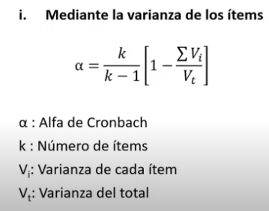
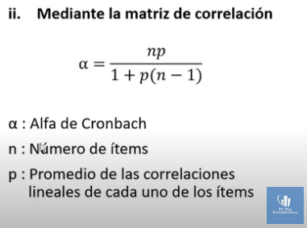

 | alfa=
 |  |  |  |  |  |  | según es confiable sobre 0.8
 |  |  |  |  |  |  | o sobre 0.7

Enrique buendia Lozada
Asignatura de : PRODUCTOS Y DIVULGACIÒN CIENTÌFICA
Facultad de Cultura Fìsica, BUAP, Mèxico.
2023

 |  |  |  |  |  |  |  |  |  |  |  |  |  |  |  |  | Ejemplo de Iten para esta hoja de datos

